Worksheet
 |  |  |  |  | 8 (812) 565 05 34 |  |  | sales@miniworks.ru
 |  |  |  |  | Самара |  |  | отдел продаж
 |  |  | Адрес |  |  |  |  | Режим работы
 |  |  | Санкт-Петербург, улица Маршала Новикова, 28Е |  |  |  |  | Пн – Пт: с 8:00 до 18:00
ILQ150
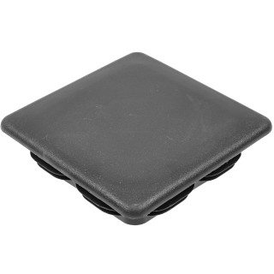 |  | 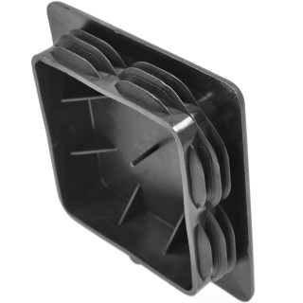 |  | 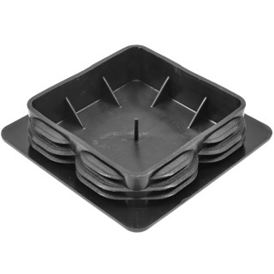 |  | 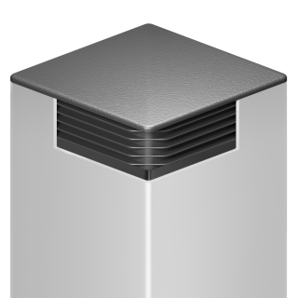
Артикул |  | Цвет |  | от 10000 | от 5000 | от 1000 | от 500 | от 100 | розница | Наличие на 04.08.2026
ILQ150 |  | черный |  | 368.80р. | 384.20р. | 421.50р. | 483.00р. | 525.00р. | 640.00р. | 569
ILQ150-BIANCO |  | белый |  | 442.56р. | 461.04р. | 505.80р. | 579.60р. | 630.00р. | 768.00р. | —
ILQ150-GRIGIO |  | серый |  | 442.56р. | 461.04р. | 505.80р. | 579.60р. | 630.00р. | 768.00р. | —
 | Все цены указаны в рублях и включают в себя НДС. Все цены указаны при условии 100% предоплаты и действительны в течение 5 дней. Все цены указаны при условии самовывоза продукции со склада в г. Самара (для иногородних клиентов доставка до склада ТК в г. Самара бесплатна). Все цены указаны за стандартный цвет для каждого вида изделия (изменение цвета на любой из предлагаемой палитры +20% к стоимости, изменение цвета на любой по системе RAL +50% к стоимости). О возможных сроках поставки заказного товара, необходимо уточнять заранее

